PRESENTACION
LECTOESCRITURA
USO DE LETRAS B-D-V-Q CAMILA MARTÍNEZ PAREJA
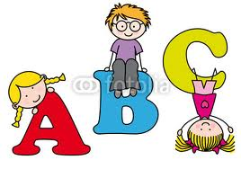

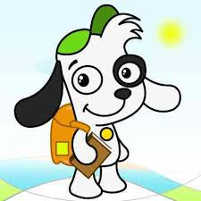

9°1
I.E. MADRE LAURA

INICIO

Inicio
CONSONANTES: B,V,Q,D

Este es un ejemplo

Mira la imagen

Haz clic en la celda en blanco | Tobógan

Iniciar
Selecciona la respuesta correcta con la flecha

1
1
ESCOGE LA PALABRA DE ACUERDO AL DIBUJO

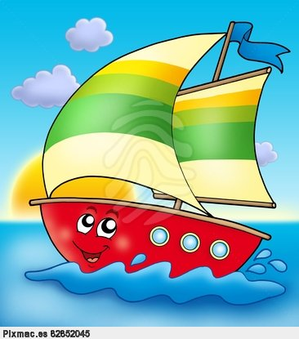


 | Barco |  | Brazo

 | MUY BIEN |  | MUY BIEN

Anterior
Siguiente

 | CONTADOR: | 2

2
ESCOGE LA PALABRA DE ACUERDO AL DIBUJO

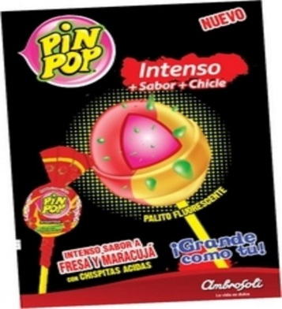
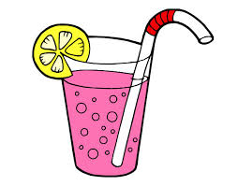

Vomvón |  | Dazo

#N/A |  | #N/A

Anterior
Siguiente

CONTADOR: | 0

3
3
ESCOGE LA PALABRA DE ACUERDO AL DIBUJO

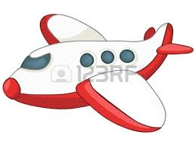
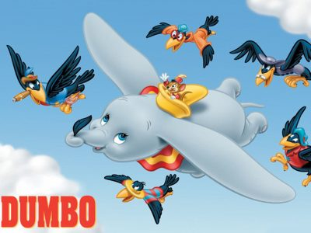

 | Abión |  | Volir

 | TE EQUIVOCASTE!!! |  | TE EQUIVOCASTE!!!

Anterior
Siguiente

 | CONTADOR: | 0

4
ESCOGE LA PALABRA DE ACUERDO AL DIBUJO


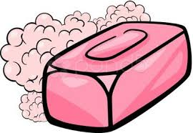

Todogán |  | Havón

#N/A |  | #N/A

Anterior
Siguiente

CONTADOR: | 0

5
5
ESCOGE LA PALABRA DE ACUERDO AL DIBUJO

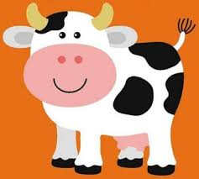
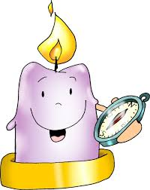

 | Baca |  | Xela

 | TE EQUIVOCASTE!!! |  | TE EQUIVOCASTE!!!

Anterior
Siguiente

 | CONTADOR: | 0

6
6
ESCOGE LA PALABRA DE ACUERDO AL DIBUJO

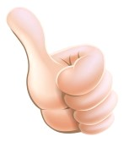
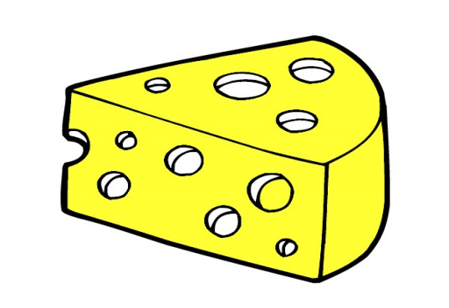

 | Bedo |  | Kueso

 | TE EQUIVOCASTE!!! |  | TE EQUIVOCASTE!!!

Anterior
Siguiente

 | CONTADOR: | 0

7
7
ESCOGE LA PALABRA DE ACUERDO AL DIBUJO


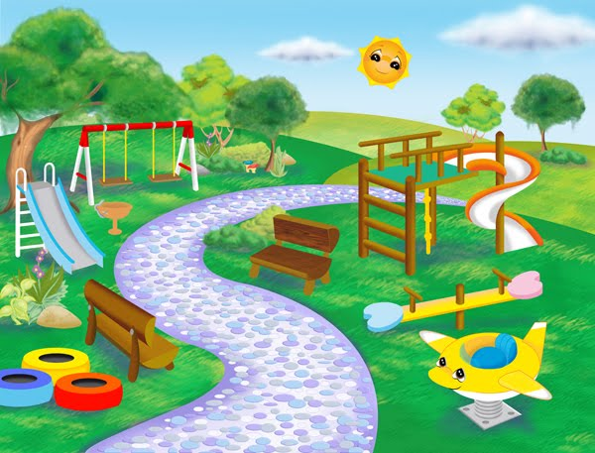

 | Vinero |  | Parke

 | TE EQUIVOCASTE!!! |  | TE EQUIVOCASTE!!!

Anterior
Siguiente

 | CONTADOR: | 0

8
8
ESCOGE LA PALABRA DE ACUERDO AL DIBUJO


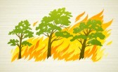

 | Moneda |  | Kemar

 | MUY BIEN |  | TE EQUIVOCASTE!!!

Anterior
Siguiente

 | CONTADOR: | 1

9
9
ESCOGE LA PALABRA DE ACUERDO AL DIBUJO

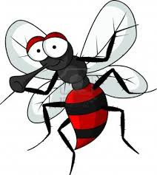


 | TE EQUIVOCASTE!!! |  | TE EQUIVOCASTE!!!

Anterior
Siguiente

 | CONTADOR: | 0

10
10
ESCOGE LA PALABRA DE ACUERDO AL DIBUJO

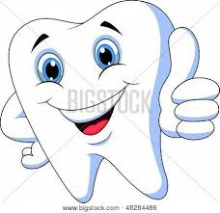
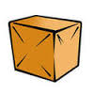

 | TE EQUIVOCASTE!!! |  | TE EQUIVOCASTE!!!

Anterior
Siguiente

 | CONTADOR: | 0

11
11
ESCOGE LA PALABRA DE ACUERDO AL DIBUJO

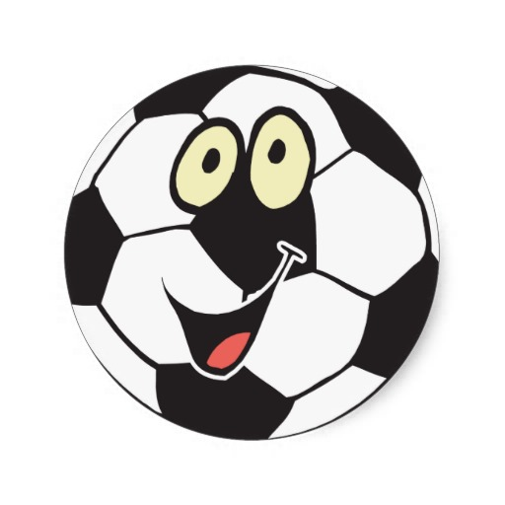
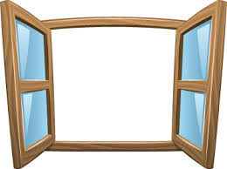

 | TE EQUIVOCASTE!!! |  | TE EQUIVOCASTE!!!

Anterior
Siguiente

 | CONTADOR: | 0

12
ESCOGE LA PALABRA DE ACUERDO AL DIBUJO
12

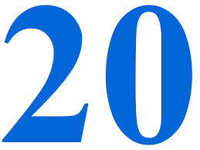
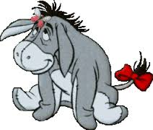

 | TE EQUIVOCASTE!!! |  | TE EQUIVOCASTE!!!

Anterior
Siguiente

 | CONTADOR: | 0

13
13
ESCOGE LA PALABRA DE ACUERDO AL DIBUJO

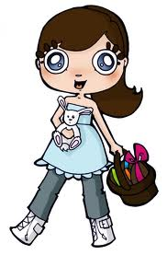
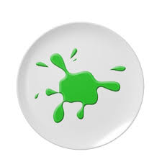

 | TE EQUIVOCASTE!!! |  | TE EQUIVOCASTE!!!

Anterior
Siguiente

 | CONTADOR: | 0

14
14
ESCOGE LA PALABRA DE ACUERDO AL DIBUJO


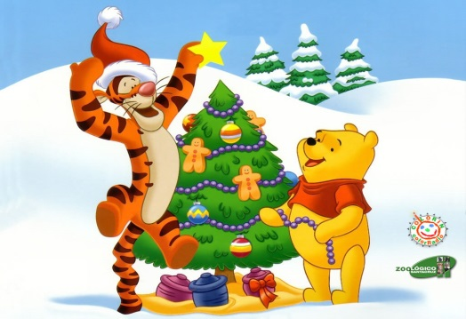

 | TE EQUIVOCASTE!!! |  | TE EQUIVOCASTE!!!

Anterior
Siguiente

 | CONTADOR: | 0

15
15
ESCOGE LA PALABRA DE ACUERDO AL DIBUJO

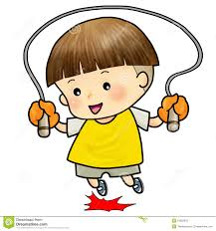
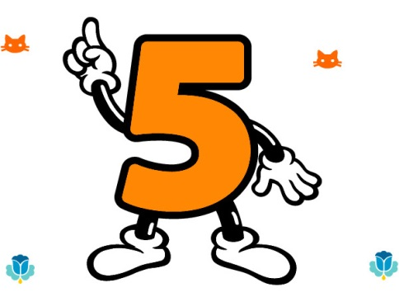

 | TE EQUIVOCASTE!!! |  | TE EQUIVOCASTE!!!

Anterior
Siguiente

 | CONTADOR: | 0

16
16
ESCOGE LA PALABRA DE ACUERDO AL DIBUJO

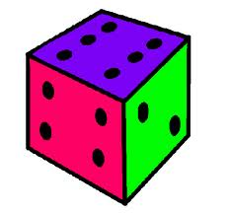
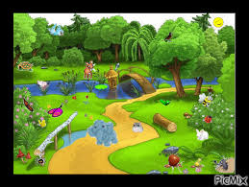

 | TE EQUIVOCASTE!!! |  | TE EQUIVOCASTE!!!

Anterior
Siguiente

 | CONTADOR: | 0

17
17
ESCOGE LA PALABRA DE ACUERDO AL DIBUJO

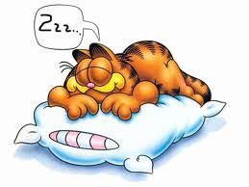
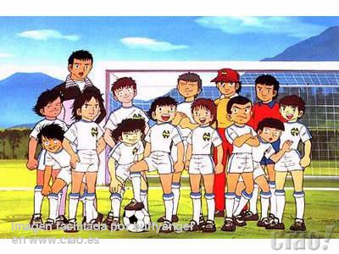

 | TE EQUIVOCASTE!!! |  | TE EQUIVOCASTE!!!

Anterior
Siguiente

 | CONTADOR: | 0

18
18
ESCOGE LA PALABRA DE ACUERDO AL DIBUJO

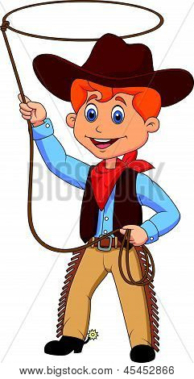


 | TE EQUIVOCASTE!!! |  | TE EQUIVOCASTE!!!

Anterior
Siguiente

 | CONTADOR: | 0

19
19
ESCOGE LA PALABRA DE ACUERDO AL DIBUJO

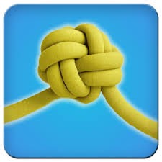
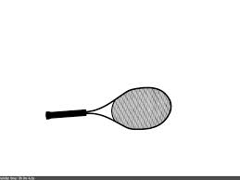

 | TE EQUIVOCASTE!!! |  | TE EQUIVOCASTE!!!

Anterior
Siguiente

 | CONTADOR: | 0

20
20
ESCOGE LA PALABRA DE ACUERDO AL DIBUJO

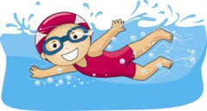
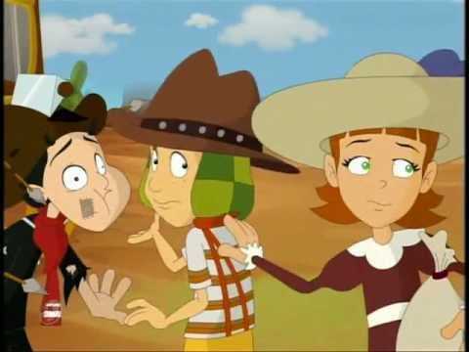

 | TE EQUIVOCASTE!!! |  | TE EQUIVOCASTE!!!

Anterior
Ver Resultado

 | CONTADOR: | 0

RESULTADO
TU RESULTADO ES

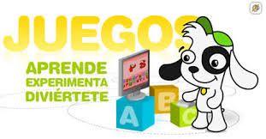

Total | 3 | Respuestas buenas

Repetir el ejercicio

Tercera
ESCRIBE LA PALABRA DE ACUERDO AL DIBUJO

Automóvil |  | Bola

TE EQUIVOCASTE!!! |  | MUY BIEN

Ver Resultado
CONTADOR: | 1
Anterior

